Tarea 1
 | Comentario
1. ¿Por qué no se pueden aplicar las prácticas de diseño de pruebas inmediatamente después de recibir los requisitos?
No se podria porque los requisitos deberian estar ligados a una herramienta de diseño (ejemplo FIGMA), que evidencie visualmente el comportamiento de la aplicación. Dependera de si son o no requisitos finales en los cuales se pueda analizar, comprender y validar lo que se debe probar; si hay en estos muestras o imágenes del diseño de la aplicacion.
2. ¿En qué situaciones pueden existir las clases de equivalencia y los valores límite por separado? Explica tu respuesta y da ejemplos.
Las clases de equivalencia y los valores límite no siempre aparecen juntos. Por ejemplo, si estamos probando un formulario donde el usuario debe seleccionar un color de una lista, y los únicos colores permitidos son "rojo", "azul" y "verde", aplicamos clases de equivalencia: los válidos son esos tres, y los inválidos serían valores como "amarillo", "morado" o cualquier otro que no esté en la lista. En este caso, no hay valores límite porque no estamos trabajando con un rango numérico. En cambio, si validamos que un número esté entre 1 y 50, usamos análisis de valores límite. Nos enfocaríamos en el límite inferior (1), el límite superior (50), y valores cercanos como 0 (límite inferior -1), 51 (límite superior +1), 2 y 49. Así, dependiendo del tipo de entrada (selección fija o rango numérico), puede aplicarse una técnica sin necesidad de usar la otra.
3. ¿Qué es la equivalencia? ¿Qué es una clase de equivalencia?
La equivalencia es la igualdad de los objetos, en pruebas los valores equivalentes son aquellos que una aplicación procesa de la misma manera. Una clase de equivalencia es un rango de numeros (intervalo de numero con limites) o un conjunto de valores (grupo de valores que no se puede dividir en intervalos) que hace que una aplicación reaccione de la misma manera.
4. ¿Es posible excluir comprobaciones en medio del rango en favor de las comprobaciones en los límites dentro del rango? Explica tu respuesta.
Sí, es posible excluir comprobaciones en el medio del rango cuando se aplican pruebas basadas en valores límite. Esto se debe a que los errores suelen presentarse en los extremos del rango, por lo que se priorizan las pruebas en esos puntos críticos. Por ejemplo, si sabemos que un campo acepta valores entre 4 y 12, podemos enfocar nuestras pruebas en el límite inferior (4), el límite superior (12), y los valores cercanos como 3, 5, 11 y 13. En este caso, se podrían omitir valores intermedios como 7 u 8, ya que no son tan propensos a errores.
5. Imagina que debes probar un formulario donde cada campo tiene un validador. El resultado del trabajo del formulario depende de la combinación de datos en los campos. ¿Qué prácticas de diseño de pruebas se deben utilizar y por qué? Explica tu respuesta.
Para probar un formulario donde cada campo tiene un validador y el resultado depende de la combinación de datos, se pueden usar prácticas como el diagrama de flujo y la tabla de decisiones. El diagrama de flujo es útil porque permite ver los pasos y condiciones necesarias desde el inicio hasta el fin del proceso. Al llenar el formulario, este diagrama nos ayuda a entender si, según las respuestas dadas, se puede continuar o no, y si el diligenciamiento fue exitoso. El diagrama de flujo muestra las entradas, salidas, acciones, inicio, fin y condiciones que controlan el flujo correcto del formulario. También se puede usar una tabla de decisiones es para diseñar casos de prueba que ayuda a organizar todas las combinaciones posibles de entradas según los requisitos. Esta tabla nos permite ver claramente qué pasa cuando, por ejemplo, el campo A está lleno y el campo B tiene cierto valor: en ese caso, se puede activar el botón "Enviar". La tabla de decisiones organiza las reglas en filas y columnas, mostrando de forma ordenada las diferentes combinaciones posibles y los resultados esperados para cada una.
6. Explica las formas en las que puedes optimizar la cantidad de pruebas al trabajar con tablas de decisiones. Explica tu respuesta.
Para optimizar la cantidad de pruebas, se pueden identificar las reglas más importantes (reconocer cuáles condiciones o combinaciones de datos tienen más impacto en el resultado del sistema) y eliminar combinaciones que no aportan valor o que son repetitivas. Esto ayuda a reducir la cantidad de casos de prueba sin dejar de cubrir las situaciones más relevantes. Así, se prueba de forma más eficiente, enfocándose en los casos que realmente pueden afectar el funcionamiento del sistema.
7. Describe las diferencias entre una lista de comprobación y los casos de prueba; proporciona ejemplos de dónde se utilizan ambos.
Una lista de comprobación es una lista de elementos o aspectos que se deben revisar o probar, y se usa como una guía rápida para asegurarse de que no se olvide nada importante. La lista de comprobación es útil cuando se quiere hacer una revisión general o rápida sin entrar en detalles. Por otro lado, los casos de prueba son documentos más completos que describen paso a paso qué se debe probar, cómo hacerlo, qué datos usar y cuál es el resultado esperado. Los casos de prueba se usan para hacer pruebas detalladas y específicas sobre funcionalidades o partes del sistema. Por ejemplo, una lista de comprobación se puede usar para revisar que todas las páginas de un sitio web carguen correctamente. Mientras que un caso de prueba se usaría para probar que el formulario de registro funcione bien, con diferentes datos y escenarios.
8. ¿Cuál es la forma correcta de hacer un informe de errores? ¿Qué elementos de un informe de errores son necesarios? ¿Por qué?
La forma correcta de hacer un informe de errores es incluyendo los elementos esenciales que permitan entender claramente el problema. Es importante tener un título claro con una descripción breve pero completa del error, los pasos para reproducirlo, los resultados esperados y los resultados actuales, además de la configuración del sistema donde ocurrió el error, y también indicar la severidad y la prioridad para solucionarlo. Los elementos necesarios en un informe de errores son: ID del error, Título, prioridad y severidad, configuración del sistema, pasos para reproducirlo, resultados esperados y actuales. También se pueden incluir otros campos opcionales como: descripción más detallada, materiales adicionales (capturas de pantalla, videos), condición previa (lo que debía pasar antes), condición posterior (lo que ocurre después del error).
9. ¿Cuáles son las reglas para escribir un título de informe de errores? ¿Qué pasa si se te ocurre un mal título?
Para escribir un título de un informe de error, se deben responder tres preguntas: ¿Qué? ¿Dónde? ¿Cuándo?. No importa el orden, pero el título debe dejar claro qué pasó, en qué parte ocurrió y en qué momento o bajo qué condición se presentó el error. Si se pone un mal título, puede ser difícil identificar el error, ya que no se entiende bien qué ocurrió, ni dónde ni cuándo pasó. Eso puede causar confusiones o hacer que el error no se corrija correctamente.
10. ¿En qué consiste la arquitectura de aplicaciones cliente-servidor? Describe brevemente la funcionalidad de cada elemento.
La arquitectura cliente-servidor es la forma en que el front-end interactúa con el back-end. El front-end es el cliente, que hace una solicitud al back-end, y este a su vez envía una respuesta. Ambos se comunican a través de la red, lo que permite que intercambien datos. Front-end: es la parte visible con la que se puede interactuar, o sea, el cliente. Back-end: es donde está la lógica y los datos, funciona como el servidor.
11. Describe los pasos para procesar la solicitud después de introducir esta URL en la barra de direcciones del navegador: https://google.com.
Como la URL es https://, se usa HTTPS, que implica una conexión segura por SSL/TLS. El navegador y el servidor se comunican primero para establecer esta conexión segura. Se puede ver que es una solicitud GET porque le está pidiendo al servidor encontrar algo. Este tipo de solicitud carece de cuerpo; sin embargo, contiene encabezados generales en donde los parámetros establecidos allí se transmiten no solo en la solicitud, sino también en la respuesta. Puesto de esta manera, encontraremos un cuerpo de mensaje que es procesado como solicitud en el back-end, el cual comunica el resultado obtenido en el procesamiento de la solicitud. Así, cuando el front-end envía la solicitud de la página al back-end, este la procesa con éxito y envía un código de respuesta. El navegador procesa los recursos (imágenes, hojas de estilo, scripts) y renderiza la página que se ve en pantalla.
12. ¿Qué es un caché? ¿Por que se necesita? ¿Qué regla se debe seguir cuando se trabaja con un caché en las pruebas?
Un caché es una memoria que guarda temporalmente información para que se pueda acceder a ella más rápido después. Por ejemplo, cuando visitamos una página web, algunos datos se guardan en el caché para que, si volvemos a entrar, la página cargue más rápido sin tener que pedir toda la información de nuevo al servidor. Se necesita el caché porque ayuda a mejorar la velocidad y el rendimiento, tanto para el usuario como para el sistema. Cuando estamos haciendo pruebas, es importante limpiar o desactivar el caché, porque si no lo hacemos, podemos obtener resultados falsos. Por ejemplo, puede parecer que una página funciona bien solo porque está cargando desde el caché, pero en realidad no está funcionando correctamente desde el servidor. Por eso, la regla es asegurarnos de que el caché no afecte los resultados de nuestras pruebas.
13. Responde las preguntas sobre los protocolos HTTP y HTTPS: - ¿Cuál es la diferencia entre HTTP y HTTPS? ¿Cuándo no deberías usar HTTP? - ¿Qué componentes conforman una solicitud HTTP y de qué es responsable cada uno? - ¿Qué métodos HTTP conoces? ¿De qué se encargan? Da ejemplos sobre la aplicación de diferentes métodos. - ¿Qué es un código de respuesta HTTP? ¿Qué códigos existen?
¿Cuál es la diferencia entre HTTP y HTTPS? ¿Cuándo no deberías usar HTTP? La diferencia principal entre HTTP y HTTPS es la seguridad. HTTPS incluye un protocolo de seguridad que encripta la conexión, lo que permite que el cliente y el servidor intercambien información de forma segura. En cambio, HTTP no tiene ese nivel de protección, por lo que no es recomendable usarlo cuando se manejan datos sensibles, como contraseñas, información personal o pagos en línea. ¿Qué componentes conforman una solicitud HTTP y de qué es responsable cada uno? Una solicitud HTTP se compone de tres partes principales: 1.Línea de inicio: contiene el método, la ruta de acceso al recurso y la versión del protocolo. El método indica qué acción debe realizar el servidor (como obtener o enviar información). La ruta es la dirección a la que el cliente quiere acceder. La versión indica qué versión del protocolo se está utilizando (por ejemplo, HTTP/1.1). 2.Encabezados (headers): contienen información adicional sobre la solicitud. Los encabezados de solicitud dan detalles sobre el cliente. Los encabezados generales se usan tanto en solicitudes como en respuestas. Los encabezados de entidad describen el contenido del cuerpo del mensaje. 3.Cuerpo del mensaje (body): es la información que el cliente envía al servidor, como formularios, archivos o datos en formato JSON. ¿Qué métodos HTTP conoces? ¿De qué se encargan? Da ejemplos sobre la aplicación de diferentes métodos. Algunos métodos HTTP comunes son: GET: solicita datos del servidor. Ejemplo: cuando entras a una página web, el navegador hace una solicitud GET para obtener el contenido. POST: envía datos al servidor para crear algo. Ejemplo: cuando llenas un formulario de registro. PUT: actualiza un recurso existente. Ejemplo: cuando editas tu perfil en una app. DELETE: elimina un recurso. Ejemplo: cuando borras un comentario o publicación. ¿Qué es un código de respuesta HTTP? ¿Qué códigos existen? Un código de respuesta HTTP es
14. Describe de qué componentes puede consistir una URL. ¿De qué es responsable cada uno?
Esquema: El protocolo que utiliza para transmitir datos. Nombre de usuario y contraseña: Informacion del usuario que solicita datos. Nombre del host: Una direccion unica de una aplicación web. Puerto: Un tipo especifico de conexión. Ruta: La direccion de una pagina concreta en una aplicacion web. Parametros de solicitud: Informacion adicional que se envia al servidor. Ancla o etiqueta: Informacion adicional que te permite acceder directamente a la seccion necesaria de una pagina web.
15. ¿Qué tipos de aplicaciones móviles existen? ¿Cuál es la peculiaridad de cada uno?
Las aplicaciones web utilizan una arquitectura cliente-servidor y se adaptan a dispositivos móviles. No es necesario instalar las aplicaciones web. Las aplicaciones nativas se deben instalar, pero primero debes descargar el archivo de instalación. Las aplicaciones híbridas combinan las propiedades de las dos anteriores. El fundamento de una "híbrida" es una aplicación nativa que se escribe por separado para cada plataforma. El contenido web está lleno de HTML, CSS y JavaScript, que pueden ser uniformes en todas las plataformas.
16. ¿En qué se diferencia un emulador de un dispositivo real? Describe brevemente las ventajas y desventajas de ambos al momento de realizar pruebas.
Los emuladores son aplicaciones que permiten simular el funcionamiento de un dispositivo móvil desde una computadora. Por ejemplo, se puede elegir la versión del sistema operativo, el tamaño de la pantalla o la memoria del equipo para hacer pruebas sin necesidad de tener el dispositivo físico. La principal ventaja del emulador es que es fácil de usar, no requiere un celular real y permite probar diferentes configuraciones rápidamente. Además, suele ser una opción más económica. Sin embargo, tiene la desventaja de que no siempre representa de forma exacta el comportamiento real del dispositivo, sobre todo en temas como rendimiento, uso de la cámara, GPS, sensores o consumo de batería. Por otro lado, al usar un dispositivo real, se puede ver con más precisión cómo se comporta la aplicación en condiciones reales, incluyendo posibles errores que no se detectan en el emulador. La desventaja es que puede ser más costoso, y se necesita contar con varios modelos físicos si se quiere probar en diferentes versiones o marcas.
17. Comprueba si hay errores en JSON. De ser así, adjunta la versión correcta del archivo.
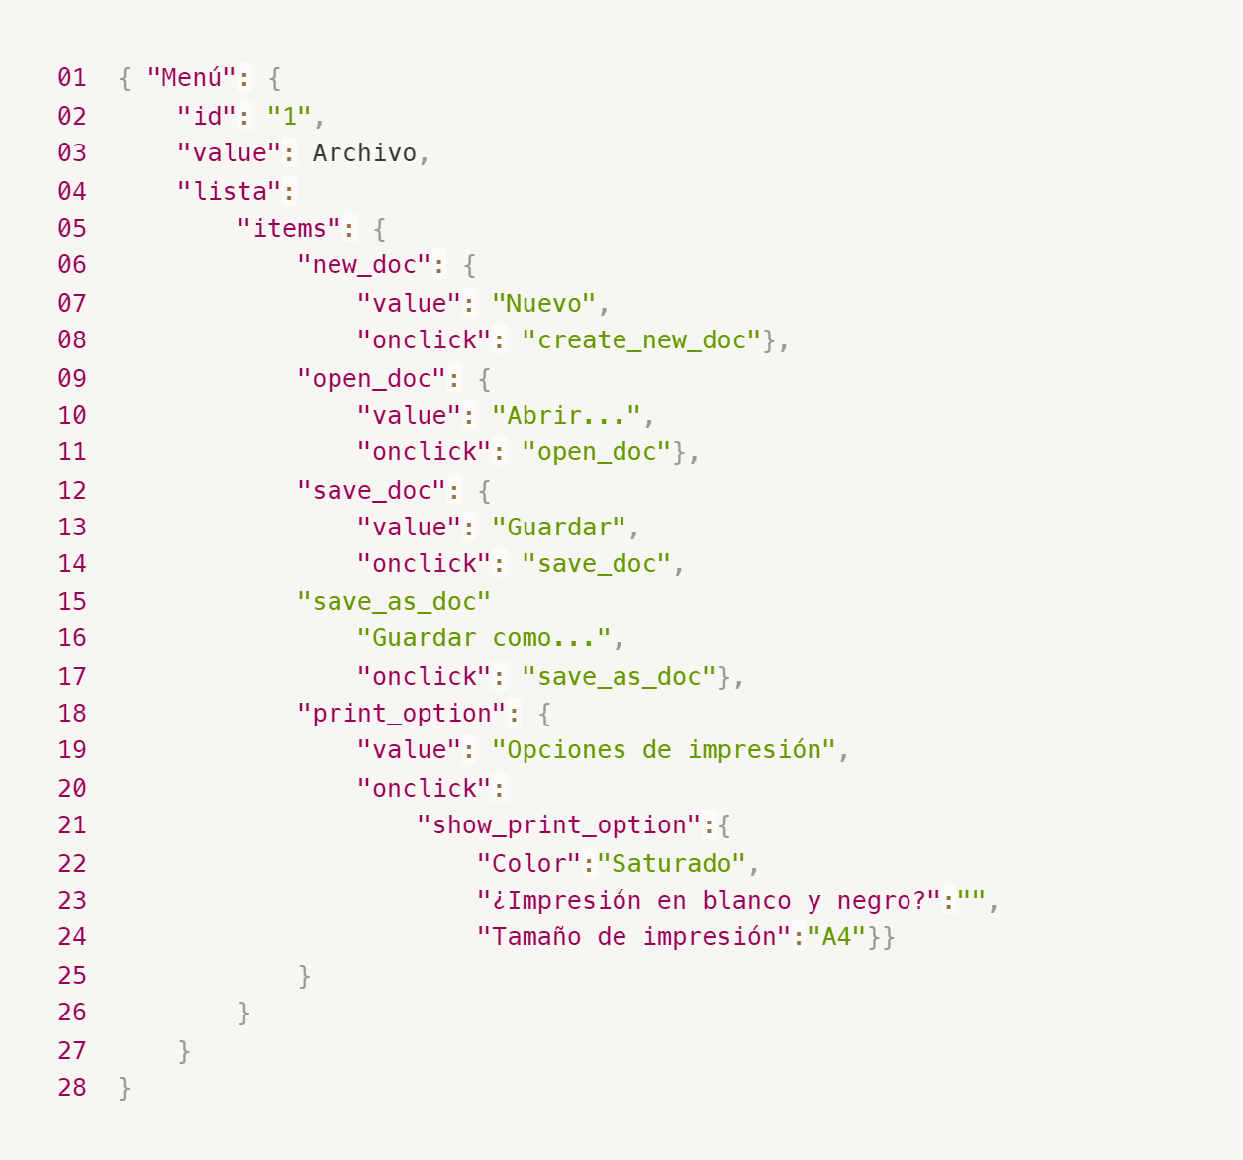
Enlace a la ilustración:
https://practicum-content.s3.us-west-1.amazonaws.com/new-markets/qa-final-project/ESP/7.1.1_esp.png
{ "Menú": { "id": "1", "value": "Archivo", "lista": { "items": { "new_doc": { "value": "Nuevo", "onclick": "create_new_doc" }, "open_doc": { "value": "Abrir...", "onclick": "open_doc" }, "save_doc": { "value": "Guardar", "onclick": "save_doc" }, "save_as_doc": { "value": "Guardar como...", "onclick": "save_as_doc" }, "print_option": { "value": "Opciones de impresión", "onclick": { "show_print_option": { "Color": "Saturado", "¿Impresión en blanco y negro?": "", "Tamaño de impresión": "A4" } } } } } } }
18. ¿Qué es una base de datos relacional? ¿En qué se diferencia de una no relacional?
Una base de datos relacional es un sistema donde la información se organiza en tablas, y esas tablas pueden estar conectadas entre sí por medio de claves (como la clave primaria y foránea). Cada fila representa un dato específico (como un usuario o un pedido), y cada columna representa una característica de ese dato. Por otro lado, una base de datos no relacional no utiliza tablas tradicionales. En lugar de eso, maneja los datos en formatos más flexibles como documentos (por ejemplo, tipo JSON), pares clave-valor o estructuras por columnas. Son más útiles cuando la información no tiene una estructura fija o cuando se necesita manejar grandes volúmenes de datos de forma más rápida y adaptable.
19. Escribe qué tipos de JOIN existen. ¿Cuál es la característica de cada uno?
INNER JOIN: Este tipo de unión muestra solo los datos que coinciden en ambas tablas. Si un dato no está en las dos, no se muestra. LEFT JOIN: Muestra todos los datos de la tabla de la izquierda, aunque no tengan coincidencia en la tabla de la derecha. Si no hay coincidencia, lo de la derecha aparece vacío (como NULL). RIGHT JOIN: Es parecido al LEFT JOIN, pero al revés: muestra todos los datos de la tabla de la derecha, y si algo no coincide en la izquierda, esa parte queda vacía. FULL OUTER JOIN: Muestra todo el contenido de ambas tablas, haya coincidencias o no. Cuando no hay coincidencia en una tabla, los campos correspondientes se muestran vacíos.
Datos de origen para las siguientes tareas Estás probando un servicio que entrega comida en 30 minutos. Por ahora es una pequeña empresa, así que solo estás trabajando con cuatro tablas: Pedidos: todos los pedidos entregados ORDERS_ID: ID de pedidos, int USER_ID: ID de usuarios y usuarias, int EMPLOYEE_ID: ID de empleados y empleadas, int DELIVERY_TIME: tiempo de entrega en minutos, int ITEMS: lista de artículos, char Users: usuarios y usuarias USER_ID: ID de usuarios y usuarias, int FULL_NAME: nombre completo del usuario o usuaria, char PHONE: número de teléfono del usuario o usuaria, char ADDRESS: dirección del usuario o usuaria, char Employees: empleados y empleadas EMPLOYEE_ID: ID de empleado o empleada, int FIRST_NAME: nombre del empleado o empleada, char LAST_NAME: apellido del empleado o empleada, char PHONE: número de teléfono del empleado o empleada, char JOB_ID: ID de especialización, int Jobs: tipos de trabajo en el servicio JOB_ID: ID de especialización, int JOB_TYPE: tipo de especialización, char HOURS: número de horas de trabajo por semana, int SALARY: el salario de un empleado o empleada con la especialización dada en ---, int

Enlace a la ilustración:
https://practicum-content.s3.us-west-1.amazonaws.com/new-markets/qa-final-project/US/7.1.1.2.png?etag=ada7cdcd281a6997ea8d44e2b4a69204

20. El servicio de soporte ha recibido muchas quejas de que los pedidos que llevan arroz tardan una hora en ser entregados, aunque el servicio promete entregar en 30 minutos. Comprueba si los repartidores o repartidoras realmente se están retrasando. Selecciona todos los pedidos que tengan al menos un artículo, "arroz", y un tiempo de entrega superior a 30 minutos. La tabla resultante debe tener las ID de pedido y de repartidor o repartidora. Adjunta la solicitud SQL en la respuesta.
SELECT ORDERS_ID, EMPLOYEE_ID FROM Orders WHERE ITEMS LIKE '%arroz%' AND DELIVERY_TIME > 30;
21. La gerencia sugirió agregar una nueva característica al producto: el monitoreo que muestra los clientes más activos a lo largo del tiempo de operación de la empresa. Asegúrate de que la lista de usuarios y usuarias se muestre correctamente. En esta etapa de desarrollo, basta con comprobar solamente las ID de los y las clientes. Elige los cinco clientes o clientas más activos por número de pedidos. Muestra en la tabla resultante la ID de cada usuario o usuaria y el número de pedidos. Ordena los datos en orden descendente por el número de pedidos y selecciona los cinco clientes o clientas más activos. Adjunta la solicitud SQL en la respuesta.
SELECT USER_ID, COUNT(ORDERS_ID) AS número_pedidos FROM Orders GROUP BY USER_ID ORDER BY número_pedidos DESC LIMIT 5;
22. Llegó un informe de errores del departamento de contabilidad: los salarios de los empleados y empleadas se calcularon de forma incorrecta. Resultó que casi todos los errores en los cálculos se encontraban en las hojas de cálculo de la gerencia. Muestra una lista de las ID de todos los empleados y empleadas que tienen "gerencia" como especialización, con un salario de más de $70,000. Adjunta la solicitud SQL en la respuesta.
SELECT e.EMPLOYEE_ID, e.JOB_ID, j.SALARY FROM employees e INNER JOIN jobs j ON e.JOB_ID = j.JOB_ID WHERE j.JOB_TYPE = 'gerencia' AND j.SALARY > 70000;
23. Examina las siguientes tres situaciones y responde la pregunta: ¿vale la pena escribir pruebas automatizadas en este caso? Explica tu respuesta. 1) El proyecto existe desde hace mucho tiempo y se han escrito muchas pruebas manuales para el mismo. 2) El proyecto es temporal: solo durará algunos meses. 3) El proyecto es inestable: las características se cambian con frecuencia.
1) Sí, vale la pena. Porque automatizar las pruebas ya existentes puede agilizar mucho el proceso de validación, especialmente si se trata de pruebas repetitivas. Además, permite detectar errores más rápido y reducir la carga de trabajo manual, lo que mejora la eficiencia del equipo de QA. 2) Depende, pero en general no vale mucho la pena. Si el proyecto es muy corto, puede que el tiempo y esfuerzo para automatizar no se justifique, ya que las pruebas automatizadas toman tiempo en diseñarse, escribirse y mantenerse. En estos casos, suele ser más práctico usar pruebas manuales rápidas y enfocadas. 3) No es lo más recomendable al principio. Cuando un proyecto cambia constantemente, las pruebas automatizadas pueden volverse obsoletas muy rápido y requerir mucho mantenimiento. Es mejor esperar a que el producto esté más estable para automatizar pruebas clave. Mientras tanto, las pruebas manuales son más flexibles ante los cambios.

